LỊCH TRÌNH 4N3Đ
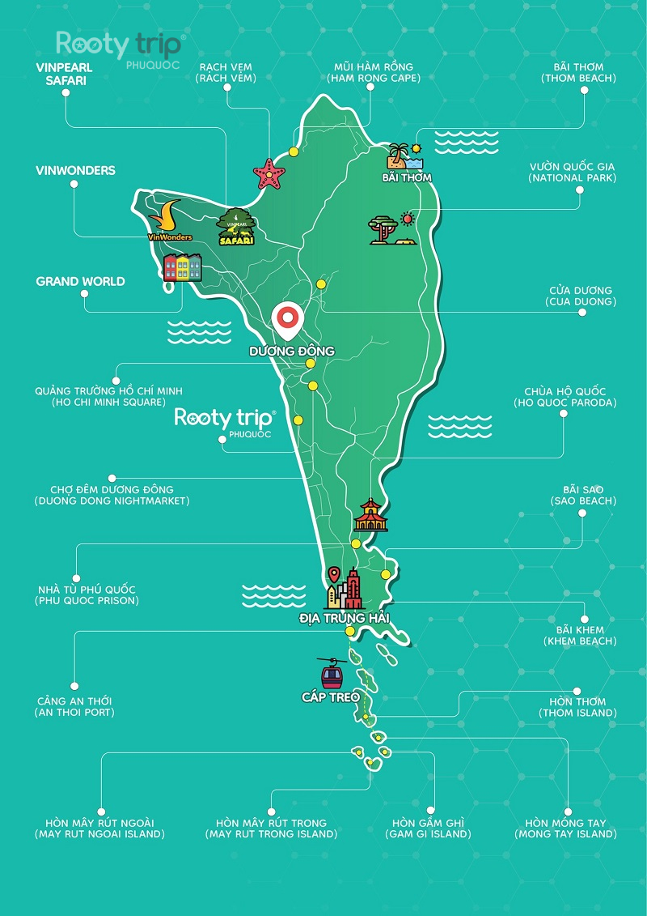
NGÀY | THỜI GIAN | TIẾT MỤC | GHI CHÚ | GG MAP LInk
2026-04-09 | 18:35 - 19:35 | TPHCM => PHÚ QUỐC | TIMELINE - 3:00 PM: Thuận; Triển; Tân tập trung nhà Lan Vy (lấy vali Lan Vy) - 3:30 PM: Xuất phát đi sân bay - 4:30 PM: dự kiến có mặt tại sân bay và chờ các đồng đội (Nhà ga T3) ----------- - Thế Anh; Vy; Nhi tự túc qua sân bay
 | 19:35 - TỐI | CHILL HOUSE (Dương Đông) ---------------- - Nhận phòng vs xe - Đóng quỹ chung - Ăn tối tại Dương Đông *Ngủ tại chill house | - Đặt XanhSM đi từ sân bay đến homestay - Đến chill house sẽ có xe đi quanh khu Dương Đông - Mua 6 mì ly và xúc xích
2026-04-10 | 5:00 - 9:00 | KHÁM PHÁ BÌNH MINH RẠCH VẸM VÀ BÃI BIỂN CÓ SAO BIỂN ------- - Từ Dương Đông xuất phát đi Rạch Vẹm - Rạch Vẹm là bãi có sao biển hehe | - TIMELINE + 4:00AM dậy và ăn sáng (ăn mì ly) + 5:00AM đi (search quán NGÀN SAO) + 6:00 => 9:00: khám phá; check in...tại rạch vẹm - CHUẨN BỊ + Đồ bơi + áo chống nắng các kiểu do nắng đean + Thuận chuẩn bị khăn để đi picnic và một số đồ decor để chụp hình + Thuận chuẩn bị một số content quay tiktok + Triển đem máy và chân máy | Sân bay - Chill house - Ngàn sao quán: https://maps.app.goo.gl/5uLyJSjwE1Mb7D2eA
 | 9:00 - 13:00 | CHILL HOUSE (Dương Đông) => MIMOSA (Sunset town) ---------- - Quành về lại Dương Đông ăn trưa, nghỉ ngơi - Trả phòng rùi dọn nhà lên sunset town - Trả phòng chill house: 12h00 -Mimosa PQ: HERE | TIMELINE + 9:00AM đi từ Rạch Vẹm về để kịp chuẩn bị và trả phòng **Từ rạch vẹm đến chill house: 20km + 10:00 AM về lại homestay và nghỉ ngơi sinh hoạt tự do + 12:00 AM trả phòng và gửi vali tại Chill house và đi ăn trưa + 13:00 AM di chuyển sang MIMOSA ------------ - Đi 2 chiếc XANH SM từ Chill house => Mimosa (sunset town)
 | 13:00 - 14:00 | Nhận phòng ở sunset town *Phòng Mimosa | CHỢ ĐÊM - Sunset Bazaar và ăn uống (nếu có) - VUI FEST để ăn nhẹ CÁC SHOW TẠI SUNSET - [MIỄN PHÍ] Awaken of the sea: có mặt trước 17h00 để xem và tương tác với jetski - Symphony of the Sea 19:30, khu vực Cầu Hôn, đi xem khu vực bãi biển cho đỡ tốn tiền - Kiss of the Sea , nụ hôn của Biển cả: 21:30 NHỮNG ĐỊA ĐIỂM CHECK IN - Thang rồng - Tàng tích Pompell - Cổng trời Phú Quốc - Tháp đồng hồ - Đấu trường La Mã; search cf Lotus home cafe - Đường Positano - Bãi cỏ Vuifest (cảnh phải đi) - Ngõ đối diện Runam coffee (gần tháp đồng hồ): HERE - Chỗ ngắm pháo bông (Quảng Trường La Mã), nên đếm sớm 40' + Show kiss of the sea: 21h00 diễn ra, HERE | Mimosa - Bãi Khem - Sunset town Link: https://maps.app.goo.gl/6XhLiACud7QbeWdp9
 | 14:00 - 15:00 | Nghỉ ngơi, tắm rửa, Thay đồ, make up
 | 15:00 - 15:15 | Di chuyển sang BÃI KHEM
 | 15:15 - 15:45 | Check in tại BÃI KHEM
 | 15:45 - 16:45 | Di chuyển sang Sunset town và check in các địa điểm nổi tiếng
 | 17:00 - 17:30 | Xem show Awaken Of The Sea trên CẦU HÔN > Diễn ra lúc 17:00 (duration: 30')
 | 17:30 - 19:30 | Tự do khám phá khu SUNSET
 | 19:30 - 19:50 | Xem pháo hoa "Symphony of the Sea" tại biển gần CẦU HÔN > Diễn ra 19:30 (duration 20')
 | 19:30 - 21:30 | Tự do khám phá khu SUNSET
 | 21:30 - 22:00 | Xem show "Kiss of the sea" > Diễn ra lúc 21:00 (duration 30')
 | 22:00 - KHUYA | Di chuyển về homestay
2026-04-11 | 05:00 - 06:00 | - Dậy và vệ sinh cá nhân và ăn sáng - Đóng vali để chuẩn bị sang khu homestay
 | 06:00 - 07:00 | - Di chuyển bằng taxi và ổn định tại home mới *Zenith Haven Homestay Phòng Gia Đình Có Ban Công
 | 07:00 - 8:30 | Đi taxi đi ăn sáng | - Thuận tìm hiểu thêm các chỗ ăn sáng gần homestay
 | 8:30 - 9:00 | Đi taxi hoặc Vinbus sang Vinwonder
 | 09:00 - 12:00 | CHƠI TẠI VINWONDER: HERE Check in vào cổng Vinwonder tham gia các trò chơi **Vin wonder mở cửa: thứ Hai-Chủ Nhật: 09:00-19:30 | - Các thứ tự chơi: + Chiến Binh Đại Bàng (trò chơi trong nhà) (Thế giới Phiêu lưu) + Cơn Thịnh Nộ Zeus (Thế giới Phiêu lưu) + Núi Lửa Kinh Hoàng (Thế giới Phiêu lưu) + Lời Nguyền Ác Long (khu Lâu đài Trung tâm) + Rạp Phim Bay (khu Thế giới Diệu kỳ)
 | 12:00 - 13h00 | Ăn trưa vs nghỉ ngơi | - Ăn tại Lotteria
 | 13:00 - 15:00 | THAM QUAN THUỶ CUNG: Show diễn Sắc Màu Đại Dương lúc + 14:00 - 14:20 hằng ngày + Diễn bổ sung lúc 15:30 thứ 6 đến Chủ Nhật (Cung điện Hải Vương) | - Phải có mặt tại Thuỷ cung sớm tầm 13h30 hoặc sau đó tầm 14h30
 | 15:00 - 17:00 | Về lại homestay + nghỉ ngơi + sinh hoạt tự do
 | 18:00 - HẾT ĐÊM | Tham quan Grand World | - TÌM HIỂU THÊM các hoạt động tại Grandworld: + Tham quan sông Venice trên thuyền Gondola phiên bản Việt (hay còn được gọi là Hồ Tình Yêu) + Tham quan bảo tàng gấu Teddy Bear + Check-in tại Cổng chào Shanghai đậm chất Trung Hoa + Vui chơi tại công viên Urban Park + Xem “Tinh hoa Việt Nam" - Màn trình diễn thực cảnh bằng công nghệ siêu hiện đại nhất Việt Nam + Khám phá Công trình Tre với 32.000 cây tre tầm vông đến từ Tây Ninh và cũng là công trình tre lớn nhất Việt Nam + Chill theo âm nhạc tại lễ hội âm thanh diễn ra ở Quảng Trường Biển >>TÌM HIỂU THÊM CHỖ ĂN NHẬU THOẢI MÁI NHẤT<<

